Sayfa1
ASH GRUP LTD.ŞTİ |  |  |  |  | Tarih
BATMAN |  |  |  |  | 8.04.2018
 | 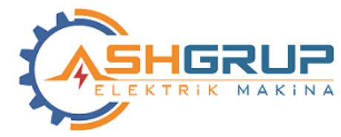
Sayın: | öztürk ltd.şti
 | Aşağıdaki tabloda belirtilen malzemeler için KDV hariç teklif fiyatlarınızı bekler; Hayırlı çalışmalar dileriz.
NO | MALZEME ADI | BİRİMİ | MIKTAR | KDV % | BİRİM FİYATI
1 | ANTİBAKTERİYEL ETAJER FAYANS 60X15 CM EKSTRA SINIF | adet | 4560
2 | ANTİBAKTERİYEL ALATURKA WC TAŞI 50X60 CM EKSTRA SINIF PLAS.SİFON. | adet | 45
3 | BAKIR BARA TEMİNİ, MONTAJI VE BOYASI | kilogram | 45
4 | Karo kaplama ustası | Sa | 645
5 | Fayans kaplama ustası | Sa | 6
6 | Seramik kaplama ustası | Sa | 3456
7 | Mermer kaplama ustası | Sa | 3456
8 | Mozayikci ustası | Sa | 34
9 | Doğramacı ustası | Sa | 56
10 | Marangoz ustası | Sa | 3456
11 | GENERAL 11KW 0 KONTAKTÖR | Adet | 345
12 | 4X16+10 ALÜMİNYUM KABLO | Adet | 634
13 | DILM225-S/22 KONTAKTÖR 110KW | Adet | 56
14 | DILM225-S/22 KONTAKTÖR 110KW | Adet | 3456
15 | GENERAL 11KW 0 KONTAKTÖR | Adet | 34
16 | C63-3X63A GRUP OTOMAT | Adet | 56
17 | 4X1,5 NYM KABLO | Adet | 345
18 | NZMH2-80A 100KA TMŞ | Adet | 6634
19 | NZMH2-80A 100KA TMŞ | Adet | 45

